6.1 ejercicios
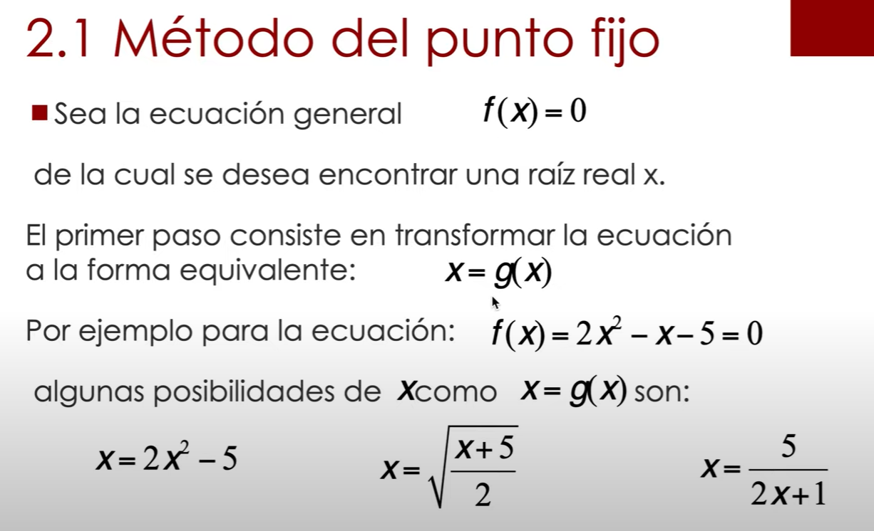

x | f(x)
0.5 | 0.80
0.75 | 0.77
0.85 | 0.74
0.95 | 0.71
1.05 | 0.66
1.15 | 0.61
1.25 | 0.55
1.35 | 0.49
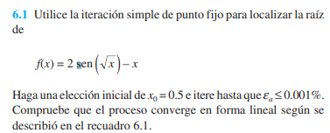
1.45 | 0.42
1.55 | 0.34
1.65 | 0.27
1.75 | 0.19
1.85 | 0.11
1.95 | 0.02
2.05 | -0.07

 |  |  | 0.00001 | 0.001%
it | xi | xr = g(x) | error | %
1 | 4.000000 | 1.818595 | 1.199500 | 119.95003%
2 | 1.818595 | 1.950811 | 0.067775 | 6.77749%
3 | 1.950811 | 1.969772 | 0.009626 | 0.96260%
4 | 1.969772 | 1.972072 | 0.001167 | 0.11665%
5 | 1.972072 | 1.972345 | 0.000138 | 0.01380%
6 | 1.972345 | 1.972377 | 0.000016 | 0.00163%
7 | 1.972377 | 1.972380 | 0.000002 | 0.00019%
8 | 1.972380 | 1.972381 | 0.000000 | 0.00002%

ejercicios 6.2
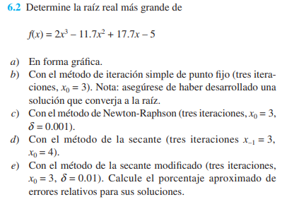
 |  |  |  | x | f(x)
 |  |  |  | -5 | -636
 |  |  |  | -4 | -391
 |  |  |  | -3 | -217.4
 |  |  |  | -2 | -103.2
 |  |  |  | -1 | -36.4
 |  |  |  | 0 | -5
 |  |  |  | 1 | 3
 |  |  |  | 2 | -0.4
 |  |  |  | 3 | -3.2
 |  |  |  | 4 | 6.6
 |  |  |  | 5 | 41
 |  |  |  | 6 | 112
 |  |  |  | 7 | 231.6
 |  |  |  | 8 | 411.8

PUNTO FIJO
it | xi | g(x) | error | error %
1 | 3 | 3.1807909605 | 0.056838365897 | 6%
2 | 3.1807909605 | 3.3339591684 | 0.045941836774 | 5%
3 | 3.3339591684 | 3.442543247 | 0.031541819761 | 3%

newton raphson |  |  |  |  | 0.001
it | xi | xi+1 | f(x) | f'(x) | error | e%
1 | 3 | 5.1333333333 | -3.2 | 1.5 | 0.41558441558 | 42%
2 | 5.1333333333 | 4.2697500565 | 48.090074074 | 55.686666667 | 0.20225616614 | 20%
3 | 4.2697500565 | 3.7929344806 | 12.956243556 | 27.172441949 | 0.1257115245 | 13%

 |  |  |  |  |  |  |  | delta | 0.001
método de la secante modificado
it | xi | xi+δ(xi) | xi+1 | f(xi) | f(xi+δ(xi)) | e | e%
1 | 3 | 3.003 | 5.1067628404 | -3.2 | -3.195443246 | 0.41254370063 | 41.254%
2 | 5.1067628404 | 5.1118696032 | 4.2555375057 | 46.623898803 | 46.903609926 | 0.20002768947 | 20.003%
3 | 4.2555375057 | 4.2597930432 | 3.7870464081 | 12.572859591 | 12.687065125 | 0.12370883457 | 12.371%

método de la secante
it | xi-1 | xi | xi+1 | f(xi) | f(xi-1) | xi - (xi-1) | error | error %
1 | 3.000 | 4.000 | 3.327 | 6.600 | -3.200 | 1.000 | 0.250 | 25.00%
2 | 4.000 | 3.327 | 3.481 | -1.969 | 6.600 | -0.673 | 0.202 | 20.25%
3 | 3.327 | 3.481 | 3.586 | -0.796 | -1.969 | 0.155 | 0.044 | 4.44%
4

6.3 ejercicios
 | x | f(x)
 | -8 | -75.9
 | -7 | -59.1
 | -6 | -44.3
 | -5 | -31.5
 | -4 | -20.7
 | -3 | -11.9
 | -2 | -5.1
 | -1 | -0.3
 | 0 | 2.5
 | 1 | 3.3
 | 2 | 2.1
 | 3 | -1.1
 | 4 | -6.3
 | 5 | -13.5
 | 6 | -22.7
 | 7 | -33.9

PUNTO FIJO
 |  |  |  | 0.05%
it | xi | g(x) | error | e%
1 | 5 | 3.3911649916 | 0.47441956155 | 47.441956%
2 | 3.3911649916 | 2.9332741067 | 0.15610231716 | 15.610232%
3 | 2.9332741067 | 2.7892460257 | 0.051636922528 | 5.163692%
4 | 2.7892460257 | 2.7423790486 | 0.017089897593 | 1.708990%
5 | 2.7423790486 | 2.7269547645 | 0.0056562302902 | 0.565623%
6 | 2.7269547645 | 2.7218593968 | 0.0018720172187 | 0.187202%
7 | 2.7218593968 | 2.7201740596 | 0.00061956964096 | 0.061957%
8 | 2.7201740596 | 2.7196163897 | 0.00020505459654 | 0.020505% |  |  | f'(x) = -2x +1.8
9 | 2.7196163897 | 2.7194318343 | 6.7865425636E-05 | 0.006787%
10 | 2.7194318343 | 2.7193707547 | 2.2460920013E-05 | 0.002246%

Newton raphson
 |  |  |  |  | 0.0005 | 0.05%
it | xi | xi+1 | f(x) | f'(x) | error | e%
1 | 5.00000 | 3.35366 | -13.50000 | -8.20000 | 0.49091 | 49.090909%
2 | 3.35366 | 2.80133 | -2.71044 | -4.90732 | 0.19717 | 19.716558%
3 | 2.80133 | 2.72111 | -0.30506 | -3.80266 | 0.02948 | 2.948204%
4 | 2.72111 | 2.71934 | -0.00644 | -3.64222 | 0.00065 | 0.064980%
5 | 2.71934 | 2.71934 | 0.00000 | -3.63868 | 0.00000 | 0.000032%
6 | 2.71934 | 2.71934 | 0.00000 | -3.63868 | 0.00000 | 0.000000%
7 | 2.71934 | 2.71934 | 0.00000 | -3.63868 | 0.00000 | 0.000000%
8 | 2.71934 | 2.71934 | 0.00000 | -3.63868 | 0.00000 | 0.000000%

6.4 ejercicios
x | f(x)
-3 | -67
-2.7 | -54.8515
-2.4 | -44.152
-2.1 | -34.8205
-1.8 | -26.776
-1.5 | -19.9375
-1.2 | -14.224
-0.9 | -9.5545
-0.6 | -5.848
-0.3 | -3.0235
0 | -1
0.3 | 0.3035
0.6 | 0.968
0.9 | 1.0745
1.2 | 0.704
1.5 | -0.0625
1.8 | -1.144
2.1 | -2.4595
2.4 | -3.928
2.7 | -5.4685 |  |  | f(x) = -1+5.5x-4x^2+0.5x^3
3 | -7 |  |  | f'(x) = 5.5-8x+1.5x^2

 |  |  | xr |  |  | 0.0001 | 0.01%
 | it | xi | xi+1 | f(x) | f'(x) | error
 | 1 | 10.000000 | 7.960265 | 154.000000 | 75.500000 | 0.256240 | 25.623960%
 | 2 | 7.960265 | 6.833974 | 41.522533 | 36.866607 | 0.164808 | 16.480765%
 | 3 | 6.833974 | 6.385845 | 9.358278 | 20.883006 | 0.070175 | 7.017535%
 | 4 | 6.385845 | 6.308170 | 1.210318 | 15.581763 | 0.012313 | 1.231345%
 | 5 | 6.308170 | 6.305899 | 0.033425 | 14.724148 | 0.000360 | 0.035999%
 | 6 | 6.305899 | 6.305898 | 0.000028 | 14.699356 | 0.000000 | 0.000030%

6.5 ejercicios
 |  |  | x | f(x)
 |  |  | -5 | -191
 |  |  | -4 | -119
 |  |  | -3 | -67
 |  |  | -2 | -32
 |  |  | -1 | -11
 |  |  | 0 | -1
 |  |  | 1 | 1
 |  |  | 2 | -2
 |  |  | 3 | -7
 |  |  | 4 | -11
 |  |  | 5 | -11
 |  |  | 6 | -4
 |  |  | 7 | 13
 |  |  | 8 | 43
 |  |  | 9 | 89
 |  |  | 10 | 154

newton raphson |  |  |  | 1.5x^2-8x+5.5
it | xi | xi+1 | f(x) | f'(x) | error | error %
1 | 4.54000 | 124.54070 | -11.68807 | 0.09740 | 0.96355 | 96%
2 | 124.54070 | 83.93510 | 904479.55100 | 22274.75266 | 0.48377 | 48%
3 | 83.93510 | 56.87443 | 267945.91439 | 9901.67186 | 0.47580 | 48%
4 | 56.87443 | 38.84879 | 79358.89095 | 4402.55585 | 0.46399 | 46%
5 | 38.84879 | 26.85442 | 23491.60414 | 1958.55238 | 0.44664 | 45% | 4
6 | 26.85442 | 18.89340 | 6945.22366 | 872.40435 | 0.42136 | 42%
7 | 18.89340 | 13.64147 | 2047.17241 | 389.79385 | 0.38500 | 38%
8 | 13.64147 | 10.22877 | 598.93746 | 175.50273 | 0.33364 | 33%
9 | 10.22877 | 8.09689 | 171.85397 | 80.61149 | 0.26330 | 26%
10 | 8.09689 | 6.90120 | 46.70903 | 39.06436 | 0.17326 | 17%
11 | 6.90120 | 6.40463 | 10.79053 | 21.73022 | 0.07753 | 8%
12 | 6.40463 | 6.30933 | 1.50500 | 15.79189 | 0.01510 | 2%
13 | 6.30933 | 6.30590 | 0.05049 | 14.73681 | 0.00054 | 0%
14 | 6.30590 | 6.30590 | 0.00006 | 14.69938 | 0.00000 | 0%
15 | 6.30590 | 6.30590 | 0.00000 | 14.69934 | 0.00000 | 0%
16 | 6.30590 | 6.30590 | 0.00000 | 14.69934 | 0.00000 | 0%
17 | 6.30590 | 6.30590 | 0.00000 | 14.69934 | 0.00000 | 0%
18 | 6.30590 | 6.30590 | 0.00000 | 14.69934 | 0.00000 | 0%
19 | 6.30590 | 6.30590 | 0.00000 | 14.69934 | 0.00000 | 0%
20 | 6.30590 | 6.30590 | 0.00000 | 14.69934 | 0.00000 | 0%
21 | 6.30590 | 6.30590 | 0.00000 | 14.69934 | 0.00000 | 0%
22 | 6.30590 | 6.30590 | 0.00000 | 14.69934 | 0.00000 | 0%
23 | 6.30590 | 6.30590 | 0.00000 | 14.69934 | 0.00000 | 0%
24 | 6.30590 | 6.30590 | 0.00000 | 14.69934 | 0.00000 | 0%

6.6 ejercicios
 | x | f(x)
 | -3 | 277.8
 | -2.5 | 190.5
 | -2 | 121.2
 | -1.5 | 68.1
 | -1 | 29.4
 | -0.5 | 3.3
 | 0 | -12
 | 0.5 | -18.3
 | 1 | -17.4
 | 1.5 | -11.1
 | 2 | -1.2
 | 2.5 | 10.5
 | 3 | 22.2
 | 3.5 | 32.1
 | 4 | 38.4
 | 4.5 | 39.3
 | 5 | 33
 | 5.5 | 17.7
 | 6 | -8.4
 | 6.5 | -47.1
 | 7 | -100.2

 |  |  |  |  |  |  |  | 0.1
it | xi-1 | xi | xi+1 | f(xi) | f(xi-1) | xi - (xi-1) | error | error %
1 | 0.000000 | 3.000000 | 1.052632 | 22.200000 | -12.000000 | 3.000000 | 1.000000 | 100.000000%
2 | 3.000000 | 1.052632 | 1.896024 | -16.959907 | 22.200000 | -1.947368 | 1.850000 | 185.000000%
3 | 1.052632 | 1.896024 | 2.112706 | -3.466640 | -16.959907 | 0.843393 | 0.444822 | 44.482173%
4 | 1.896024 | 2.112706 | 2.052157 | 1.344363 | -3.466640 | 0.216681 | 0.102561 | 10.256106%
5 | 2.112706 | 2.052157 | 2.053593 | -0.032651 | 1.344363 | -0.060548 | 0.029505 | 2.950473%
6 | 2.052157 | 2.053593 | 2.053605 | -0.000261 | -0.032651 | 0.001436 | 0.000699 | 0.069912%
7 | 2.053593 | 2.053605 | 2.053605 | 0.000000 | -0.000261 | 0.000012 | 0.000006 | 0.000563%
8 | 2.053605 | 2.053605 | 2.053605 | 0.000000 | 0.000000 | 0.000000 | 0.000000 | 0.000000%

6.7 ejercicios
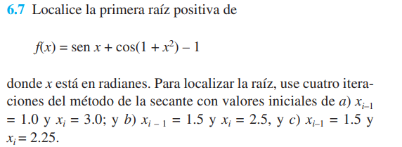

 | x | f(x)
 | -3 | -1.9801915371
 | -2 | -1.6256352414
 | -1 | -2.2576178214
 | 0 | -0.45969769413
 | 1 | -0.57467585174
 | 2 | 0.19295961229
 | 3 | -1.697951521
 | 4 | -2.0319658334
 | 5 | -1.3120049523

it | xi-1 | xi | xi+1 | f(xi) | f(xi-1) | xi - (xi-1) | error | error %
1 | 1.000 | 3.000 | -0.023 | -1.698 | -0.575 | 2.000 | 0.667 | 66.67%
2 | 3.000 | -0.023 | -1.226 | -0.483 | -1.698 | -3.023 | 130.231 | 13023.08%
3 | -0.023 | -1.226 | 0.234 | -2.745 | -0.483 | -1.203 | 0.981 | 98.11%
4 | -1.226 | 0.234 | 0.396 | -0.275 | -2.745 | 1.460 | 6.242 | 624.19%

it | xi-1 | xi | xi+1 | f(xi) | f(xi-1) | xi - (xi-1) | error | error %
1 | 1.500 | 2.500 | 2.357 | 0.166 | -0.997 | 1.000 | 0.400 | 40.000%
2 | 2.500 | 2.357 | 2.547 | 0.670 | 0.166 | -0.143 | 0.061 | 6.070%
3 | 2.357 | 2.547 | 2.526 | -0.083 | 0.670 | 0.190 | 0.075 | 7.473%
4 | 2.547 | 2.526 | 2.532 | 0.031 | -0.083 | -0.021 | 0.008 | 0.829%

it | xi-1 | xi | xi+1 | f(xi) | f(xi-1) | xi - (xi-1) | error | error %
1 | 1.500 | 2.250 | 1.927 | 0.754 | -0.997 | 0.750 | 0.333 | 33.333%
2 | 2.250 | 1.927 | 1.951 | -0.062 | 0.754 | -0.323 | 0.168 | 16.761%
3 | 1.927 | 1.951 | 1.945 | 0.024 | -0.062 | 0.024 | 0.013 | 1.253%
4 | 1.951 | 1.945 | 1.945 | 0.000 | 0.024 | -0.007 | 0.004 | 0.354%

6.8 ejercicios
x | f(x)
0 | -80.00
0.5 | -79.91
1 | -79.00
1.5 | -75.87
2 | -68.69
2.5 | -55.29
3 | -33.23
3.5 | 0.21
4 | 48.00
4.5 | 113.31
5 | 199.51
5.5 | 310.18

 |  |  |  |  |  |  | 0.001 | δ | 0.01
 |  |  |  |  |  |  | 0.10%
it | xi | xi+δ(xi) | xi+1 | f(xi) | f(xi+δ(xi)) | e | e%
1 | 3.5 | 3.535 | 3.4973924936 | 0.21178022897 | 3.0544608732 | 0.00074555727421 | 0.0746%
2 | 3.4973924936 | 3.5323664185 | 3.497357681 | 0.0028221989262 | 2.8380974353 | 9.9539790072E-06 | 0.0010%
3 | 3.497357681 | 3.5323312578 | 3.4973572486 | 3.5048904337E-05 | 2.8352115096 | 1.2362161284E-07 | 0.0000%
4 | 3.4973572486 | 3.5323308211 | 3.4973572432 | 4.3484722312E-07 | 2.8351756688 | 1.5337577976E-09 | 0.0000%

8.8
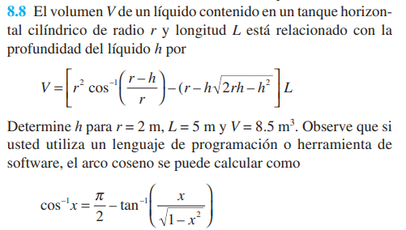

xl | xu | xr | f(x) | Es
0 | 1 | 0.5 | -0.79337649204 | 0.001

 |  |  |  |  |  | Raiz Aprox.= | 0.77194976807
iteraciones |  | 17
i | xl | f(xl) | xu | f(xu) | xr | f(x) | Ea
1 | 0 | -1.7 | 1 | 0.75673939722 | 0.5 | -0.79337649204
2 | 0.5 | -0.79337649204 | 1 | 0.75673939722 | 0.75 | -0.068902699068 | 33.333333333
3 | 0.75 | -0.068902699068 | 1 | 0.75673939722 | 0.875 | 0.33326575001 | 14.285714286
4 | 0.75 | -0.068902699068 | 0.875 | 0.33326575001 | 0.8125 | 0.1292974265 | 7.6923076923
5 | 0.75 | -0.068902699068 | 0.8125 | 0.1292974265 | 0.78125 | 0.029446703964 | 4
6 | 0.75 | -0.068902699068 | 0.78125 | 0.029446703964 | 0.765625 | -0.019919511859 | 2.0408163265
7 | 0.765625 | -0.019919511859 | 0.78125 | 0.029446703964 | 0.7734375 | 0.0047162055464 | 1.0101010101
8 | 0.765625 | -0.019919511859 | 0.7734375 | 0.0047162055464 | 0.76953125 | -0.0076135613482 | 0.5076142132
9 | 0.76953125 | -0.0076135613482 | 0.7734375 | 0.0047162055464 | 0.771484375 | -0.0014516473509 | 0.25316455696
10 | 0.771484375 | -0.0014516473509 | 0.7734375 | 0.0047162055464 | 0.7724609375 | 0.0016315376826 | 0.12642225032
11 | 0.771484375 | -0.0014516473509 | 0.7724609375 | 0.0016315376826 | 0.77197265625 | 8.9759693774E-05 | 0.063251106894
12 | 0.771484375 | -0.0014516473509 | 0.77197265625 | 8.9759693774E-05 | 0.77172851562 | -0.00068099021138 | 0.031635558368
13 | 0.77172851562 | -0.00068099021138 | 0.77197265625 | 8.9759693774E-05 | 0.77185058594 | -0.00029562685266 | 0.015815277558
14 | 0.77185058594 | -0.00029562685266 | 0.77197265625 | 8.9759693774E-05 | 0.77191162109 | -0.00010293647767 | 0.007907013521
15 | 0.77191162109 | -0.00010293647767 | 0.77197265625 | 8.9759693774E-05 | 0.77194213867 | -6.5891164791E-06 | 0.0039533504645
16 | 0.77194213867 | -6.5891164791E-06 | 0.77197265625 | 8.9759693774E-05 | 0.77195739746 | 4.1585107519E-05 | 0.0019766361606
17 | 0.77194213867 | -6.5891164791E-06 | 0.77195739746 | 4.1585107519E-05 | 0.77194976807 | 1.7497950237E-05 | 0.00098832784811

6.9 ejercicios
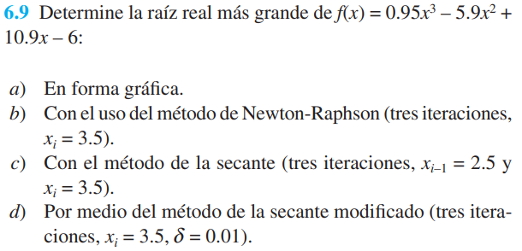
 |  |  |  |  | x | f(x)
 |  |  |  |  | -4 | -204.8
 |  |  |  |  | -3 | -117.45
 |  |  |  |  | -2 | -59
 |  |  |  |  | -1 | -23.75
 |  |  |  |  | 0 | -6
 |  |  |  |  | 1 | -0.05
 |  |  |  |  | 2 | -0.2
 |  |  |  |  | 3 | -0.75
 |  |  |  |  | 4 | 4
 |  |  |  |  | 5 | 19.75
 |  |  |  |  | 6 | 52.2
 |  |  |  |  | 7 | 107.05
 |  |  |  |  | 8 | 190
 |  |  |  |  | 9 | 306.75

método de newton raphson

it | xi | xi+1 | f(x) | f'(x) | e | e%
1 | 3.5 | 3.3656509695 | 0.60625 | 4.5125 | 0.039917695473 | 3.99%
2 | 3.3656509695 | 3.3451122758 | 0.071248665744 | 3.4689969383 | 0.006139911626 | 0.61%
3 | 3.3451122758 | 3.3446454317 | 0.0015492392821 | 3.3185371379 | 0.00013957953058 | 0.01%

método de la secante

it | xi-1 | xi | xi+1 | f(xi) | f(xi-1) | xi-(xi-1) | e | e%
1 | 2.5 | 3.5 | 3.0630630631 | 0.60625 | -0.78125 | 1 | 0.28571428571 | 29%
2 | 3.5 | 3.0630630631 | 3.2919062373 | -0.66670030147 | 0.60625 | -0.43693693694 | 0.14264705882 | 14%
3 | 3.0630630631 | 3.2919062373 | 3.3670921038 | -0.16487385473 | -0.66670030147 | 0.22884317419 | 0.069516917464 | 7%

método de la secante modificado

it | xi | xi+δ(xi) | xi+1 | f(xi) | f(xi+δ(xi)) | e | e% |  | δ | 0.01
1 | 3.5 | 3.535 | 3.3697997413 | 0.60625 | 0.76922010625 | 0.0386373876 | 3.864%
2 | 3.3697997413 | 3.4034977387 | 3.34616091 | 0.085704359678 | 0.20787898249 | 0.0070644633889 | 0.706%
3 | 3.34616091 | 3.3796225191 | 3.3447015596 | 0.0050331676591 | 0.12043923389 | 0.00043631707417 | 0.044%

6.10 ejercicios
 |  |  |  |  |  |  |  | x | f(x)
 |  |  |  |  |  |  |  | -5 | 1137.5358475
 |  |  |  |  |  |  |  | -4 | 329.56012947
 |  |  |  |  |  |  |  | -3 | -23.67576906
 |  |  |  |  |  |  |  | -2 | -54.750797579
 |  |  |  |  |  |  |  | -1 | -19.298842297
 |  |  |  |  |  |  |  | 0 | -1
 |  |  |  |  |  |  |  | 1 | 1.4764790052
 |  |  |  |  |  |  |  | 2 | -0.015519801554
 |  |  |  |  |  |  |  | 3 | -0.94379238809
 |  |  |  |  |  |  |  | 4 | -1.1108905697
 |  |  |  |  |  |  |  | 5 | -1.0516894475

método newton raphson
it | xi | xi+1 | f(x) | f'(x) | e | e%
1 | 0.3 | 0.1078436997 | 0.75141402939 | 3.9104313948 | 1.7818036735 | 178%
2 | 0.1078436997 | 0.1434866084 | -0.22695159476 | 6.3673702027 | 0.24840582053 | 25%
3 | 0.1434866084 | 0.14501208432 | -0.0089520845825 | 5.8683880062 | 0.010519646866 | 1%

método de la secante
it | xi-1 | xi | xi+1 | f(x) | f(xi-1) | xi-(xi-1) | e | e%
1 | 0.5 | 0.3 | 0.038582348807 | 0.75141402939 | 1.3262903057 | -0.2 | 0.66666666667 | 67%
2 | 0.3 | 0.038582348807 | 0.16494917811 | -0.70309685692 | 0.75141402939 | -0.26141765119 | 6.7755763783 | 678%
3 | 0.038582348807 | 0.16494917811 | 0.14733669643 | 0.11386469404 | -0.70309685692 | 0.12636682931 | 0.76609553774 | 77%

método de la secante modificado

it | xi | xi+δ(xi) | xi+1 | f(xi) | f(xi+δ(xi)) | e | e% |  | δ | 0.01
1 | 0.3 | 0.303 | 0.10700650116 | 0.75141402939 | 0.76309443367 | 1.8316036569 | 183.160%
2 | 0.10700650116 | 0.10807656617 | 0.14346267972 | -0.23228735409 | -0.22546923491 | 0.24665727436 | 24.666%
3 | 0.14346267972 | 0.14489730652 | 0.14501459924 | -0.0090925112406 | -0.00068720402898 | 0.00080883384866 | 0.081%
4 | 0.14501459924 | 0.14646474523 | 0.1450148129 | -1.2472270512E-06 | 0.0084640086163 | 0.0099985119204 | 1.000%
5 | 0.1450148129 | 0.14646496102 | 0.14501481253 | 2.1200818878E-09 | 0.0084652661748 | 0.010000002529 | 1.000%

